信用交易
融资融券市场交易数据统计(2024-09-27)

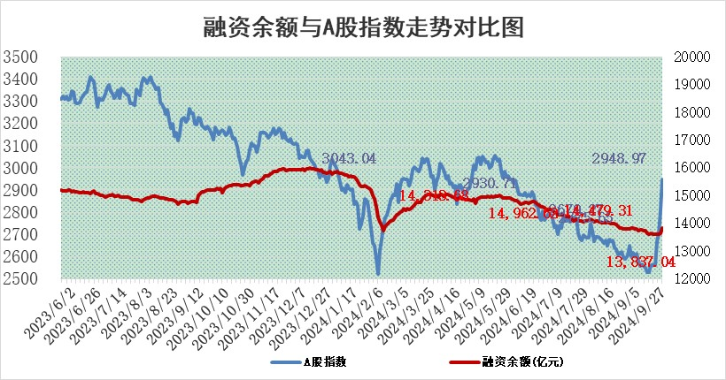
标的证券 | 融资融券余额（亿元） | 融资余额（亿元） | 融券余额（亿元） | 融资买入额（亿元） | 融资融券规模变化（亿元） | 融资余额增幅(‰) | 融券余额增幅(%)
统计数据 | 13,945.09 | 13,837.04 | 97.94 | 1,516.31 | 186.89 | 13.54 | 1.62

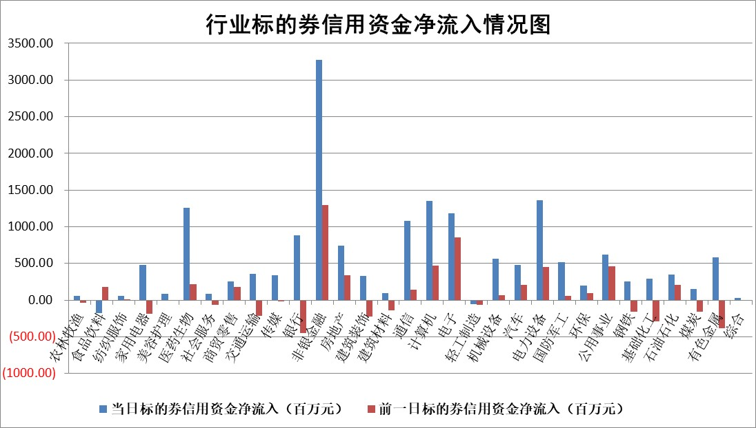

标的基金代码 | 标的基金简称 | 融资余额/市值(%) | 融资余额增幅(%) | 融资买入额/成交金额(%) | （融资余额净增额-融券余额净增额）/市值(‱) | 融券余额降幅(%) | ABS[（融资余额净增额-融券余额净增额）/市值净增额-1](%)
159902 | 华夏中小板ETF | 0.00 | 0.00 | 0.00 | 0.00 | 0.00 | 100.00
159915 | 易方达创业板ETF | 2.32 | 11.78 | 163250.88 | 24.17 | -12.13 | 97.45
159919 | 嘉实沪深300ETF | 0.59 | 6.80 | 5.71 | 3.74 | 0.05 | 99.52
159920 | 华夏恒生ETF | 30.32 | -0.01 | 3.76 | -0.26 | -3.54 | 100.07
159922 | 嘉实中证500ETF | 0.61 | -16.71 | 15.32 | -22.96 | -100.07 | 101.32
159925 | 南方沪深300ETF | 0.51 | 30.92 | 1.10 | 12.07 | 0.00 | 98.30
159928 | 消费ETF | 1.69 | 44.74 | 26.54 | 52.19 | -13.23 | 96.30
159934 | 易方达黄金ETF | 77.72 | -0.24 | 5.27 | -18.91 | 0.00 | 115.10
159939 | 全指信息技术ETF | 0.82 | 0.96 | 13.00 | 0.78 | 0.00 | 99.88
159940 | 全指金融地产ETF | 0.22 | 18.54 | 0.06 | 3.41 | 0.00 | 99.12
159995 | 半导体芯片ETF | 2.54 | 2.74 | 266.60 | 6.28 | -7.80 | 99.19
159997 | 天弘中证电子ETF | 1.91 | -0.55 | 2.19 | -1.09 | -6.70 | 100.18
159998 | 天弘中证计算机主题ETF | 0.98 | 34.97 | 0.25 | 25.37 | 0.00 | 97.25
510050 | 华夏上证50ETF | 2.70 | -0.33 | 461.03 | -0.87 | 2.02 | 100.20
510180 | 华安上证180ETF | 0.47 | 5.73 | 15.44 | 2.51 | -16.25 | 99.32
510880 | 华泰柏瑞红利ETF | 0.40 | 6.84 | 8.18 | 2.73 | 15.05 | 102.23
510900 | 易方达恒生H股ETF | 35.25 | 0.49 | 26.39 | 17.27 | 0.00 | 94.12
511010 | 5年期国债ETF | 2.03 | 7.36 | 0.12 | 13.88 | 0.00 | 133.10
511380 | 可转债及可交换债券ETF | 1.06 | -0.42 | 1.36 | -0.45 | 0.00 | 100.06
512000 | 全指证券ETF | 6.56 | -2.53 | 24.41 | -17.27 | -17.46 | 101.78
512010 | 沪深300医药卫生ETF | 6.24 | -4.73 | 70.98 | -31.13 | -5.58 | 104.91
512070 | 沪深300非银ETF | 2.14 | 9.75 | 2609.14 | 18.98 | -4.69 | 97.68
512400 | 南方中证申万有色金属ETF | 1.61 | 9.99 | 1.21 | 14.01 | -4.49 | 96.75
512580 | 广发中证环保产业ETF | 1.12 | 3.85 | 0.32 | 4.14 | 0.00 | 99.11
512660 | 国泰中证军工ETF | 2.53 | -0.78 | 20.73 | -1.94 | 12.41 | 100.35
512800 | 华宝中证银行ETF | 11.06 | 2.38 | 1.07 | 31.07 | 21.20 | 65.33
512980 | 广发中证传媒ETF | 1.55 | 0.48 | 1037.47 | 0.64 | -78.72 | 99.87
515030 | 华夏中证新能源汽车ETF | 2.40 | -2.11 | 10.12 | -5.56 | -7.91 | 100.73
515050 | 华夏中证5G通信主题ETF | 1.03 | 2.47 | 10.73 | 2.29 | -4.90 | 99.48
515070 | 华夏中证人工智能ETF | 3.08 | 7.56 | 9.55 | 21.64 | 0.00 | 96.20
标的股票比较指标 |  | 融资余额/流通A股市值(%) | 融资余额增幅(%) | 融资买入额/成交金额(%) | （融资余额净增额-融券余额净增额）/流通A股市值(‱) | 融券余额降幅(%) | ABS[（融资余额净增额-融券余额净增额）/流通A股市值净增额-1](%)
前十名标的个股 |  | 保力新 | 维科精密 | 华侨城A | 维科精密 | 华闻集团 | 新力金融
 |  | 亿利洁能 | 华利集团 | 沃尔德 | 喜悦智行 | 万盛股份 | 海立股份
 |  | 江苏阳光 | 中国东航 | 莱伯泰科 | 威士顿 | 莱美药业 | 嘉益股份
 |  | 中南建设 | 招商公路 | 华纺股份 | 福星股份 | 莱克电气 | 康为世纪
 |  | 仁东控股 | 秦川物联 | 星球石墨 | 深圳瑞捷 | 中粮科技 | 中国移动
 |  | 纽泰格 | 招商港口 | 绿地控股 | 兴齐眼药 | 酒鬼酒 | 山东黄金
 |  | 容百科技 | 兴齐眼药 | 耐科装备 | 华阳智能 | 启迪环境 | 上海医药
 |  | 雅博股份 | 美硕科技 | 渤海轮渡 | 美硕科技 | 辉隆股份 | 赤峰黄金
 |  | 齐峰新材 | 天茂集团 | 八亿时空 | 赢时胜 | 韶能股份 | 杭州银行
 |  | 元道通信 | 润本股份 | 晶丰明源 | 采纳股份 | 华丽家族 | 八一钢铁
后十名标的个股 |  | 凯撒文化 | 顾家家居 | 岩石股份 | 美迪西 | 我爱我家 | 嘉友国际
 |  | 惠程科技 | 苑东生物 | 富乐德 | 西典新能 | 迈为股份 | 江阴银行
 |  | 广汇汽车 | 新泉股份 | 金融街 | 晶华微 | 康龙化成 | 郑州银行
 |  | 海印股份 | 美邦服饰 | 国泰君安 | 恩威医药 | 金龙鱼 | 华特达因
 |  | 盛屯矿业 | 裕同科技 | 海通证券 | 华设集团 | 华谊兄弟 | 格力电器
 |  | 江苏舜天 | 欧派家居 | 凯撒文化 | 五洲医疗 | 国信证券 | 国际实业
 |  | 威创股份 | 汇隆新材 | 惠程科技 | 腾达科技 | 德方纳米 | 维科精密
 |  | 广电网络 | 杰瑞股份 | 广汇汽车 | 津投城开 | 中天科技 | 四川成渝
 |  | 东旭光电 | 津投城开 | 海印股份 | 药石科技 | 天华新能 | 紫金银行
 |  | 东旭蓝天 | 晶品特装 | 盛屯矿业 | 艾森股份 | 沃森生物 | 华阳智能
说明：1.以上普通交易数据和信用交易数据皆以交易日收盘后数据为基准；2.上述标的证券总数据只计算标的证券市场总数据，不包括从标的证券中调出去标的证券数据，所以与交易所公布的总值略有不同； 3.上述行业采用申万一级行业分类；4.以上标的基金和标的个股中比较的6个指标值中：前5个（从左至右）为正向指标，值越大排名越靠前；第6个为逆向指标，值越小，排名越靠前；5.第6个指标中ABS[]表示求绝对值，其主要用于考量信用资金相对净流入对股价相对净变化的贡献程度；6.数据来源：wind，交易所。

 |  |  |  | 证券代码 | 新增融资余额 | 融资买入额 | 融资买入增幅前10
 |  | 1 | 西部建设 | 002302 | 80643953 | 177472374 | 41%
 |  | 2 | 天键股份 | 301383 | 27855096 | 56831811 | 39%
 |  | 3 | 井松智能 | 688251 | 7040854 | 13763946 | 27%
 |  | 4 | 国电电力 | 600795 | 116116226 | 151740647 | 23%
 |  | 5 | 华立科技 | 301011 | 9342856 | 31199107 | 23%
 |  | 6 | 捷邦科技 | 301326 | 9066090 | 22350547 | 22%
 |  | 7 | 海利尔 | 603639 | 19864834 | 35520613 | 20%
 |  | 8 | 华研精机 | 301138 | 7597460 | 13339451 | 16%
 |  | 9 | 鹏辉能源 | 300438 | 83773067 | 304558811 | 16%
 |  | 10 | 建科股份 | 301115 | 7106455 | 29879412 | 15%

